様式エ｜明細書【玄関ドア】
【様式エ】 |  |  |  |  |  | 地域区分 |  |  |  | 記入上の注意 ・行が足りない場合は、シートをコピーして作成してください。行の挿入はできません。 ・黄色のセル部分に入力してください。 ・黄色以外の個所は入力及び変更禁止です。 【開閉タイプ】 ・引き戸、開き戸等入力してください。 【本体型番】 ・戸（ドア本体）の形状やデザインが確認できる番号を入力してください。 【適合番号】 ・下記補助要件のうちいずれかの該当する番号を選択してください。 ①熱貫流率が4.7Ｗ／（㎡・Ｋ）以下であること。 ②戸と枠の組合せが「補助対象となる戸と枠の組合せ」のとおりであること。 【熱貫流率（U値）】 ・適合番号①を選択した場合は、カタログ等に記載の熱貫流率（U値）記入してください。 【戸と枠の組み合わせ番号】 ・適合番号②を選択した場合は、下記の「補助対象となる戸と枠の組合せ」の表の該当する番号を記載してください。 【金額】 ・見積書の工事費込みの税抜き金額を入力してください。 【補助対象経費】 ・上記の明細書をもとに自動計算されるため操作不要です。
 |  |  |  |  |  | 申請者氏名 |  | 0

明 細 書 【 玄関ドア 】
適合番号①
の場合要記入
適合番号②
の場合要記入

メーカー名 | 商品名（シリーズ名） | 開閉タイプ | 本体型番 | 適合番号 | 熱貫流率 （U値） | 性能判定 | 戸と枠の 組合せ番号 | 金額（円） （A）
 |  |  |  |  |  |  |  |  | 円
 |  |  |  |  |  |  |  |  | 円
 |  |  |  |  |  |  |  |  | 円
 |  |  |  |  |  |  |  |  | 円
 |  |  |  |  |  |  |  |  | 円
合 計 |  |  |  |  |  |  |  |  | 円
 |  | 基準熱貫流率 （U値） | 4.7 | 性能総合判定

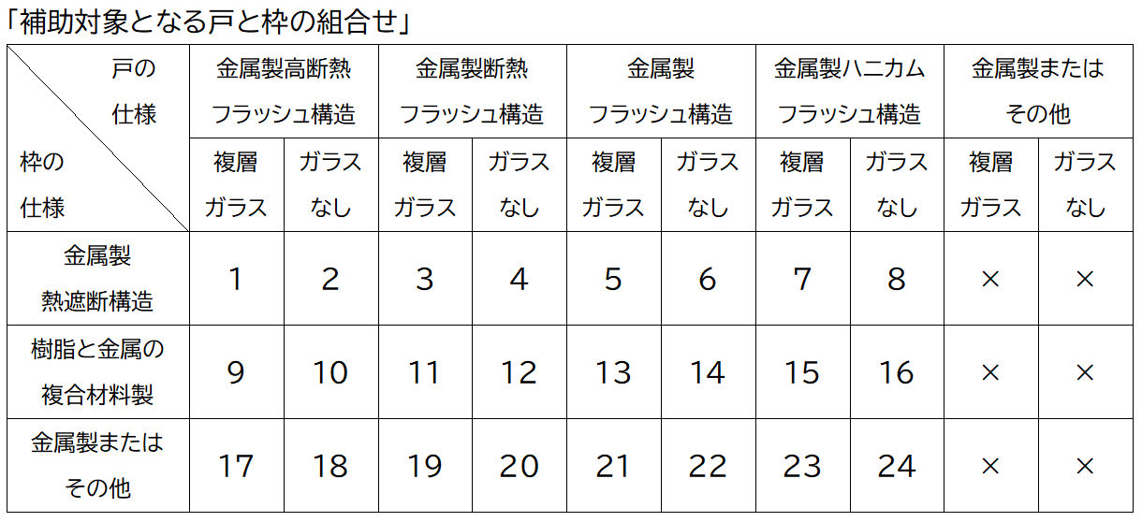
＜補助対象経費の算出＞自動計算
玄関ドアの補助対象経費 （Aの合計と15万円のいずれか低い金額）
0 |  |  | 円

